개요
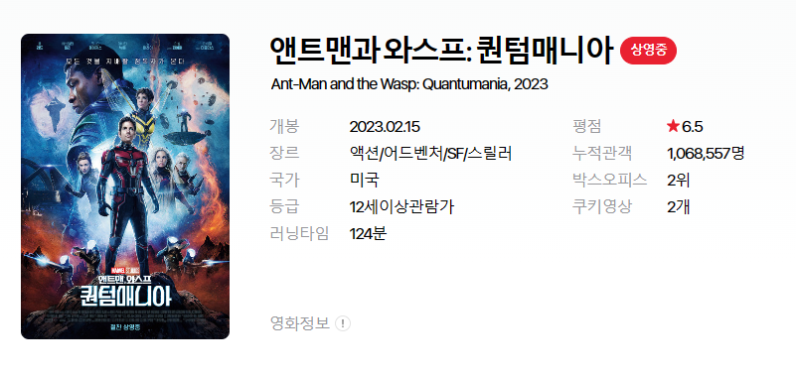
영화 ID | 144668
영화 포스터

영화 한글 제목 | 앤트맨과와스프:퀸텀매니아
영화 영어 제목 | Ant-Man and the Wasp: Quantumania
상영상태 | 상영중
개봉일 | 2023.02.15
장르 | 액션/어드벤처/SF/스릴러
국가 | 미국
등급 | 12세이상관람가
러닝타임 | 124분
평점 | 6.5
누적관객 | 1,068,557
박스오피스 | 2위
쿠키영상 수 | 2개

